Table
Style/Color | Артикул на этикетке | Style | Name | Группа | Категория | Коллекция | Сезон | фото | Brand name | Color | Цвет полный | Цвет | материал верха | материал подкладки | Тип материала верха 1С | Тип материала верха | Пол (муж/жен/yнисекс) | O/S (53-63 см) | XS (53см) | XS/S (54см) | S (55 см) | S/M (56 см) | M (57 см) | M/L (58 см) | L (59 см) | L/XL (60 см) | XL (61 см) | XL/XXL (62 см) | XXL (63 см) | XXL/XXXL (64см) | XXXL (65см) | сумма | код страны | Name of manufacturer, it's address | Наименование страны-изготовителя: | Вес нетто | Вес брутто | Всего нетто | Всего брутто | Цена | Сумма | Есть в 1С | Новая модель | Новый цвет | \
100-CTW020-CA003-BKBLACK | new | 100-CTW020-CA003-BK | BEVERLY HILLS TONAL INTERLOCK | Требуется категория |  |  |  | 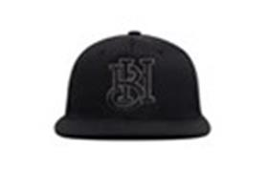 | Hood | BLACK | черный | черный |  |  |  |  |  |  |  |  |  |  |  |  |  |  |  |  |  |  |  |  |  | Требуется код страны | Требуется код страны | 0.1 | 0.15 | Требуются кол-во и нетто | Требуются кол-во и брутто |  | Требуются кол-во и цена | 0 | 1 | -
100-CTW020-CA010-BKBLACK | new | 100-CTW020-CA010-BK | BEL AIR TONAL INTERLOCK | Требуется категория |  |  |  | 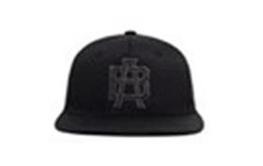 | Hood | BLACK | черный | черный |  |  |  |  |  |  |  |  |  |  |  |  |  |  |  |  |  |  |  |  |  | Требуется код страны | Требуется код страны | 0.1 | 0.15 | Требуются кол-во и нетто | Требуются кол-во и брутто |  | Требуются кол-во и цена | 0 | 1 | -
100-CTW020-CA012-BKBLACK | new | 100-CTW020-CA012-BK | COMPTON TONAL INTERLOCK | Требуется категория |  |  |  | 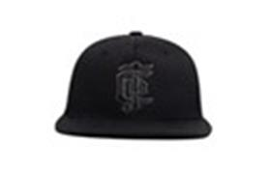 | Hood | BLACK | черный | черный |  |  |  |  |  |  |  |  |  |  |  |  |  |  |  |  |  |  |  |  |  | Требуется код страны | Требуется код страны | 0.1 | 0.15 | Требуются кол-во и нетто | Требуются кол-во и брутто |  | Требуются кол-во и цена | 0 | 1 | -
100-CTW020-CA013-BKBLACK | new | 100-CTW020-CA013-BK | SOUTH CENTRAL TONAL INTERLOCK | Требуется категория |  |  |  | 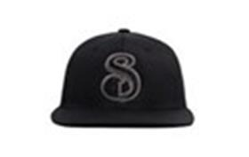 | Hood | BLACK | черный | черный |  |  |  |  |  |  |  |  |  |  |  |  |  |  |  |  |  |  |  |  |  | Требуется код страны | Требуется код страны | 0.1 | 0.15 | Требуются кол-во и нетто | Требуются кол-во и брутто |  | Требуются кол-во и цена | 0 | 1 | -
100-CTW020-CA027-BKBLACK | new | 100-CTW020-CA027-BK | CHAVEZ RAVINE TONAL INTERLOCK | Требуется категория |  |  |  | 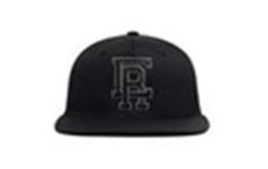 | Hood | BLACK | черный | черный |  |  |  |  |  |  |  |  |  |  |  |  |  |  |  |  |  |  |  |  |  | Требуется код страны | Требуется код страны | 0.1 | 0.15 | Требуются кол-во и нетто | Требуются кол-во и брутто |  | Требуются кол-во и цена | 0 | 1 | -
100-CTW020-CA030-BKBLACK | new | 100-CTW020-CA030-BK | LONG BEACH TONAL INTERLOCK | Требуется категория |  |  |  | 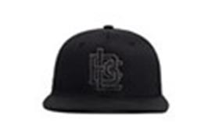 | Hood | BLACK | черный | черный |  |  |  |  |  |  |  |  |  |  |  |  |  |  |  |  |  |  |  |  |  | Требуется код страны | Требуется код страны | 0.1 | 0.15 | Требуются кол-во и нетто | Требуются кол-во и брутто |  | Требуются кол-во и цена | 0 | 1 | -
100-CTW020-MI001-BKBLACK | new | 100-CTW020-MI001-BK | 8 MILE TONAL INTERLOCK | Требуется категория |  |  |  | 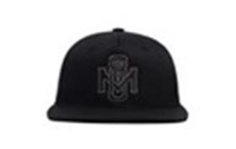 | Hood | BLACK | черный | черный |  |  |  |  |  |  |  |  |  |  |  |  |  |  |  |  |  |  |  |  |  | Требуется код страны | Требуется код страны | 0.1 | 0.15 | Требуются кол-во и нетто | Требуются кол-во и брутто |  | Требуются кол-во и цена | 0 | 1 | -
100-CTW020-NY003-BKBLACK | new | 100-CTW020-NY003-BK | BED STUY TONAL INTERLOCK | Требуется категория |  |  |  | 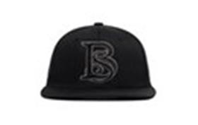 | Hood | BLACK | черный | черный |  |  |  |  |  |  |  |  |  |  |  |  |  |  |  |  |  |  |  |  |  | Требуется код страны | Требуется код страны | 0.1 | 0.15 | Требуются кол-во и нетто | Требуются кол-во и брутто |  | Требуются кол-во и цена | 0 | 1 | -
100-CTW020-NY019-BKBLACK | new | 100-CTW020-NY019-BK | HARLEM TONAL INTERLOCK | Требуется категория |  |  |  | 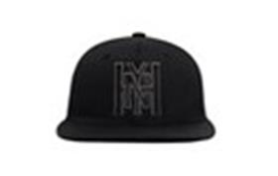 | Hood | BLACK | черный | черный |  |  |  |  |  |  |  |  |  |  |  |  |  |  |  |  |  |  |  |  |  | Требуется код страны | Требуется код страны | 0.1 | 0.15 | Требуются кол-во и нетто | Требуются кол-во и брутто |  | Требуются кол-во и цена | 0 | 1 | -
100-CTW020-NY022-BKBLACK | new | 100-CTW020-NY022-BK | HELL'S KITCHEN TONAL INTERLOCK | Требуется категория |  |  |  |  | Hood | BLACK | черный | черный |  |  |  |  |  |  |  |  |  |  |  |  |  |  |  |  |  |  |  |  |  | Требуется код страны | Требуется код страны | 0.1 | 0.15 | Требуются кол-во и нетто | Требуются кол-во и брутто |  | Требуются кол-во и цена | 0 | 1 | -
100-CTW020-NY031-BKBLACK | new | 100-CTW020-NY031-BK | PARK HILL TONAL INTERLOCK | Требуется категория |  |  |  | 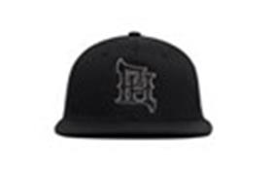 | Hood | BLACK | черный | черный |  |  |  |  |  |  |  |  |  |  |  |  |  |  |  |  |  |  |  |  |  | Требуется код страны | Требуется код страны | 0.1 | 0.15 | Требуются кол-во и нетто | Требуются кол-во и брутто |  | Требуются кол-во и цена | 0 | 1 | -
100-CTW020-NY068-BKBLACK | new | 100-CTW020-NY068-BK | CONEY ISLAND TONAL INTERLOCK | Требуется категория |  |  |  | 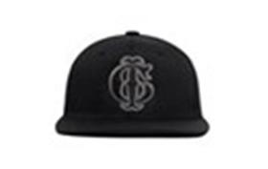 | Hood | BLACK | черный | черный |  |  |  |  |  |  |  |  |  |  |  |  |  |  |  |  |  |  |  |  |  | Требуется код страны | Требуется код страны | 0.1 | 0.15 | Требуются кол-во и нетто | Требуются кол-во и брутто |  | Требуются кол-во и цена | 0 | 1 | -
100-CTW020-PA003-BKBLACK | new | 100-CTW020-PA003-BK | LOVE PARK TONAL INTERLOCK | Требуется категория |  |  |  | 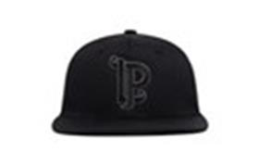 | Hood | BLACK | черный | черный |  |  |  |  |  |  |  |  |  |  |  |  |  |  |  |  |  |  |  |  |  | Требуется код страны | Требуется код страны | 0.1 | 0.15 | Требуются кол-во и нетто | Требуются кол-во и брутто |  | Требуются кол-во и цена | 0 | 1 | -
100-MWL001-CA005-BKBlack | new | 100-MWL001-CA005-BK | Hidden Hills, CA | Требуется категория |  |  |  | 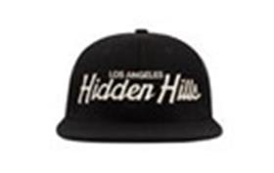 | Hood | Black | черный | черный |  |  |  |  |  |  |  |  |  |  |  |  |  |  |  |  |  |  |  |  |  | Требуется код страны | Требуется код страны | 0.1 | 0.15 | Требуются кол-во и нетто | Требуются кол-во и брутто |  | Требуются кол-во и цена | 0 | 1 | -
100-MWL001-NY015-BKBlack | new | 100-MWL001-NY015-BK | Marcy, NY | Требуется категория |  |  |  | 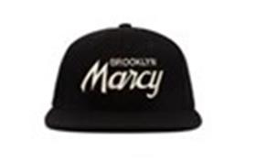 | Hood | Black | черный | черный |  |  |  |  |  |  |  |  |  |  |  |  |  |  |  |  |  |  |  |  |  | Требуется код страны | Требуется код страны | 0.1 | 0.15 | Требуются кол-во и нетто | Требуются кол-во и брутто |  | Требуются кол-во и цена | 0 | 1 | -
100-MWL001-NY022-BKBlack | new | 100-MWL001-NY022-BK | Hell's Kitchen II | Требуется категория |  |  |  | 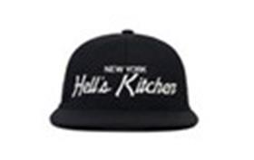 | Hood | Black | черный | черный |  |  |  |  |  |  |  |  |  |  |  |  |  |  |  |  |  |  |  |  |  | Требуется код страны | Требуется код страны | 0.1 | 0.15 | Требуются кол-во и нетто | Требуются кол-во и брутто |  | Требуются кол-во и цена | 0 | 1 | -
100-MWL001-NY076-BKBlack | new | 100-MWL001-NY076-BK | Kings County | Требуется категория |  |  |  | 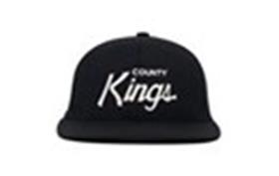 | Hood | Black | черный | черный |  |  |  |  |  |  |  |  |  |  |  |  |  |  |  |  |  |  |  |  |  | Требуется код страны | Требуется код страны | 0.1 | 0.15 | Требуются кол-во и нетто | Требуются кол-во и брутто |  | Требуются кол-во и цена | 0 | 1 | -
100-MWL003-PA013-NYNavy | new | 100-MWL003-PA013-NY | HAPPY VALLEY Zombie Nation | Требуется категория |  |  |  |  | Hood | Navy | темно-синий | темно-синий |  |  |  |  |  |  |  |  |  |  |  |  |  |  |  |  |  |  |  |  |  | Требуется код страны | Требуется код страны | 0.1 | 0.15 | Требуются кол-во и нетто | Требуются кол-во и брутто |  | Требуются кол-во и цена | 0 | 1 | -
100-MWL005-CA069-BKBlack | new | 100-MWL005-CA069-BK | Los Angeles VIII | Требуется категория |  |  |  | 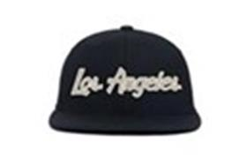 | Hood | Black | черный | черный |  |  |  |  |  |  |  |  |  |  |  |  |  |  |  |  |  |  |  |  |  | Требуется код страны | Требуется код страны | 0.1 | 0.15 | Требуются кол-во и нетто | Требуются кол-во и брутто |  | Требуются кол-во и цена | 0 | 1 | -
100-MWL005-CA069-BKABlack | new | 100-MWL005-CA069-BKA | Los Angeles X | Требуется категория |  |  |  | 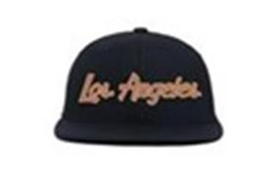 | Hood | Black | черный | черный |  |  |  |  |  |  |  |  |  |  |  |  |  |  |  |  |  |  |  |  |  | Требуется код страны | Требуется код страны | 0.1 | 0.15 | Требуются кол-во и нетто | Требуются кол-во и брутто |  | Требуются кол-во и цена | 0 | 1 | -
100-MWL005-CA087-BKBlack | new | 100-MWL005-CA087-BK | San Francisco II | Требуется категория |  |  |  | 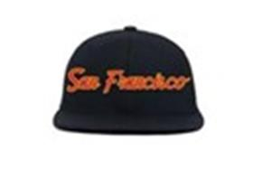 | Hood | Black | черный | черный |  |  |  |  |  |  |  |  |  |  |  |  |  |  |  |  |  |  |  |  |  | Требуется код страны | Требуется код страны | 0.1 | 0.15 | Требуются кол-во и нетто | Требуются кол-во и брутто |  | Требуются кол-во и цена | 0 | 1 | -
100-MWL005-CO005-MNMaroon | new | 100-MWL005-CO005-MN | Colorado II | Требуется категория |  |  |  | 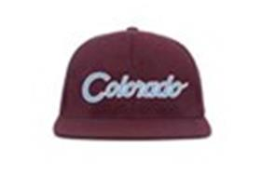 | Hood | Maroon |  |  |  |  |  |  |  |  |  |  |  |  |  |  |  |  |  |  |  |  |  |  |  | Требуется код страны | Требуется код страны | 0.1 | 0.15 | Требуются кол-во и нетто | Требуются кол-во и брутто |  | Требуются кол-во и цена | 0 | 1 | -
100-MWL005-GA003-HWHighway | new | 100-MWL005-GA003-HW | Atlanta III | Требуется категория |  |  |  | 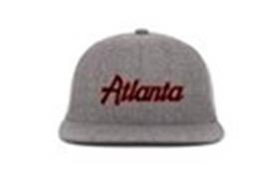 | Hood | Highway |  |  |  |  |  |  |  |  |  |  |  |  |  |  |  |  |  |  |  |  |  |  |  | Требуется код страны | Требуется код страны | 0.1 | 0.15 | Требуются кол-во и нетто | Требуются кол-во и брутто |  | Требуются кол-во и цена | 0 | 1 | -
100-MWL005-IL011-BKBlack | new | 100-MWL005-IL011-BK | Chicago IV | Требуется категория |  |  |  | 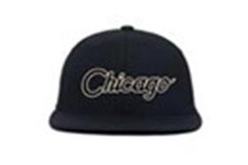 | Hood | Black | черный | черный |  |  |  |  |  |  |  |  |  |  |  |  |  |  |  |  |  |  |  |  |  | Требуется код страны | Требуется код страны | 0.1 | 0.15 | Требуются кол-во и нетто | Требуются кол-во и брутто |  | Требуются кол-во и цена | 0 | 1 | -
100-MWL005-IL011-BKABlack | new | 100-MWL005-IL011-BKA | Chicago VII | Требуется категория |  |  |  | 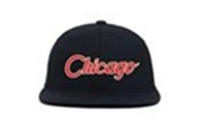 | Hood | Black | черный | черный |  |  |  |  |  |  |  |  |  |  |  |  |  |  |  |  |  |  |  |  |  | Требуется код страны | Требуется код страны | 0.1 | 0.15 | Требуются кол-во и нетто | Требуются кол-во и брутто |  | Требуются кол-во и цена | 0 | 1 | -
100-MWL005-MD007-BKBlack | new | 100-MWL005-MD007-BK | Baltimore | Требуется категория |  |  |  | 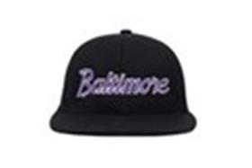 | Hood | Black | черный | черный |  |  |  |  |  |  |  |  |  |  |  |  |  |  |  |  |  |  |  |  |  | Требуется код страны | Требуется код страны | 0.1 | 0.15 | Требуются кол-во и нетто | Требуются кол-во и брутто |  | Требуются кол-во и цена | 0 | 1 | -
100-MWL005-MI010-NYNavy | new | 100-MWL005-MI010-NY | Detroit III | Требуется категория |  |  |  | 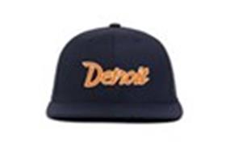 | Hood | Navy | темно-синий | темно-синий |  |  |  |  |  |  |  |  |  |  |  |  |  |  |  |  |  |  |  |  |  | Требуется код страны | Требуется код страны | 0.1 | 0.15 | Требуются кол-во и нетто | Требуются кол-во и брутто |  | Требуются кол-во и цена | 0 | 1 | -
100-MWL005-NV001-BKABlack | new | 100-MWL005-NV001-BKA | Las Vegas IV | Требуется категория |  |  |  | 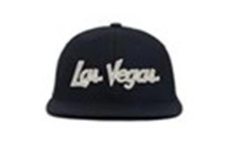 | Hood | Black | черный | черный |  |  |  |  |  |  |  |  |  |  |  |  |  |  |  |  |  |  |  |  |  | Требуется код страны | Требуется код страны | 0.1 | 0.15 | Требуются кол-во и нетто | Требуются кол-во и брутто |  | Требуются кол-во и цена | 0 | 1 | -
100-MWL005-NY020-HWHighway | new | 100-MWL005-NY020-HW | Brooklyn II | Требуется категория |  |  |  | 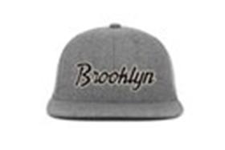 | Hood | Highway |  |  |  |  |  |  |  |  |  |  |  |  |  |  |  |  |  |  |  |  |  |  |  | Требуется код страны | Требуется код страны | 0.1 | 0.15 | Требуются кол-во и нетто | Требуются кол-во и брутто |  | Требуются кол-во и цена | 0 | 1 | -
100-MWL005-NY066-ATAtlantic | new | 100-MWL005-NY066-AT | New York IX | Требуется категория |  |  |  | 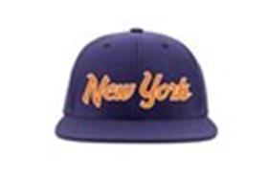 | Hood | Atlantic |  |  |  |  |  |  |  |  |  |  |  |  |  |  |  |  |  |  |  |  |  |  |  | Требуется код страны | Требуется код страны | 0.1 | 0.15 | Требуются кол-во и нетто | Требуются кол-во и брутто |  | Требуются кол-во и цена | 0 | 1 | -
100-MWL005-NY066-NYNavy | new | 100-MWL005-NY066-NY | New York VII | Требуется категория |  |  |  | 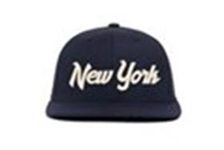 | Hood | Navy | темно-синий | темно-синий |  |  |  |  |  |  |  |  |  |  |  |  |  |  |  |  |  |  |  |  |  | Требуется код страны | Требуется код страны | 0.1 | 0.15 | Требуются кол-во и нетто | Требуются кол-во и брутто |  | Требуются кол-во и цена | 0 | 1 | -
100-MWL005-NY066-RLRoyal | new | 100-MWL005-NY066-RL | New York III | Требуется категория |  |  |  | 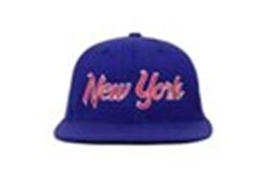 | Hood | Royal |  |  |  |  |  |  |  |  |  |  |  |  |  |  |  |  |  |  |  |  |  |  |  | Требуется код страны | Требуется код страны | 0.1 | 0.15 | Требуются кол-во и нетто | Требуются кол-во и брутто |  | Требуются кол-во и цена | 0 | 1 | -
100-MWL005-TX005-HWHighway | new | 100-MWL005-TX005-HW | Dallas III | Требуется категория |  |  |  | 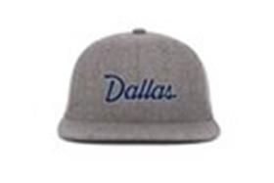 | Hood | Highway |  |  |  |  |  |  |  |  |  |  |  |  |  |  |  |  |  |  |  |  |  |  |  | Требуется код страны | Требуется код страны | 0.1 | 0.15 | Требуются кол-во и нетто | Требуются кол-во и брутто |  | Требуются кол-во и цена | 0 | 1 | -
100-MWL005-WA004-ATAtlantic | new | 100-MWL005-WA004-AT | Washington IV | Требуется категория |  |  |  | 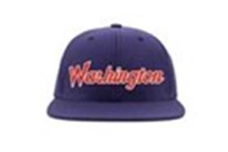 | Hood | Atlantic |  |  |  |  |  |  |  |  |  |  |  |  |  |  |  |  |  |  |  |  |  |  |  | Требуется код страны | Требуется код страны | 0.1 | 0.15 | Требуются кол-во и нетто | Требуются кол-во и брутто |  | Требуются кол-во и цена | 0 | 1 | -
100-MWL025-CA006-FTFRESH TAR | new | 100-MWL025-CA006-FT | VENICE TONAL 3D | Требуется категория |  |  |  | 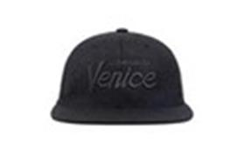 | Hood | FRESH TAR |  |  |  |  |  |  |  |  |  |  |  |  |  |  |  |  |  |  |  |  |  |  |  | Требуется код страны | Требуется код страны | 0.1 | 0.15 | Требуются кол-во и нетто | Требуются кол-во и брутто |  | Требуются кол-во и цена | 0 | 1 | -
100-MWL025-CA012-HWHIGHWAY | new | 100-MWL025-CA012-HW | COMPTON TONAL 3D | Требуется категория |  |  |  | 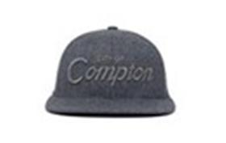 | Hood | HIGHWAY |  |  |  |  |  |  |  |  |  |  |  |  |  |  |  |  |  |  |  |  |  |  |  | Требуется код страны | Требуется код страны | 0.1 | 0.15 | Требуются кол-во и нетто | Требуются кол-во и брутто |  | Требуются кол-во и цена | 0 | 1 | -
100-MWL025-CA016-BKBLACK | new | 100-MWL025-CA016-BK | KOREATOWN TONAL 3D | Требуется категория |  |  |  | 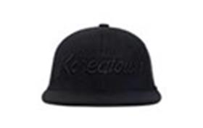 | Hood | BLACK | черный | черный |  |  |  |  |  |  |  |  |  |  |  |  |  |  |  |  |  |  |  |  |  | Требуется код страны | Требуется код страны | 0.1 | 0.15 | Требуются кол-во и нетто | Требуются кол-во и брутто |  | Требуются кол-во и цена | 0 | 1 | -
100-MWL025-NY018-BKBLACK | new | 100-MWL025-NY018-BK | BRONX TONAL 3D | Требуется категория |  |  |  | 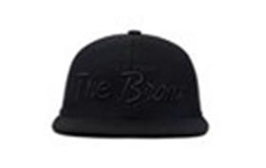 | Hood | BLACK | черный | черный |  |  |  |  |  |  |  |  |  |  |  |  |  |  |  |  |  |  |  |  |  | Требуется код страны | Требуется код страны | 0.1 | 0.15 | Требуются кол-во и нетто | Требуются кол-во и брутто |  | Требуются кол-во и цена | 0 | 1 | -
100-MWL025-NY027-FTFRESH TAR | new | 100-MWL025-NY027-FT | QUEENS TONAL 3D | Требуется категория |  |  |  | 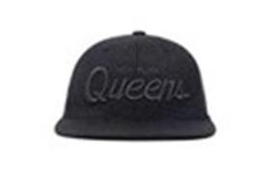 | Hood | FRESH TAR |  |  |  |  |  |  |  |  |  |  |  |  |  |  |  |  |  |  |  |  |  |  |  | Требуется код страны | Требуется код страны | 0.1 | 0.15 | Требуются кол-во и нетто | Требуются кол-во и брутто |  | Требуются кол-во и цена | 0 | 1 | -
103-SWC001-CA001-KHKhaki | new | 103-SWC001-CA001-KH | Brentwood Cord | Требуется категория |  |  |  | 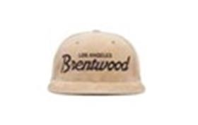 | Hood | Khaki |  |  |  |  |  |  |  |  |  |  |  |  |  |  |  |  |  |  |  |  |  |  |  | Требуется код страны | Требуется код страны | 0.1 | 0.15 | Требуются кол-во и нетто | Требуются кол-во и брутто |  | Требуются кол-во и цена | 0 | 1 | -
103-SWC001-CA002-KHKhaki | new | 103-SWC001-CA002-KH | Westwood Cord | Требуется категория |  |  |  | 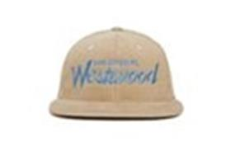 | Hood | Khaki |  |  |  |  |  |  |  |  |  |  |  |  |  |  |  |  |  |  |  |  |  |  |  | Требуется код страны | Требуется код страны | 0.1 | 0.15 | Требуются кол-во и нетто | Требуются кол-во и брутто |  | Требуются кол-во и цена | 0 | 1 | -
103-SWC001-CA007-GYGrey | new | 103-SWC001-CA007-GY | Fairfax Cord | Требуется категория |  |  |  | 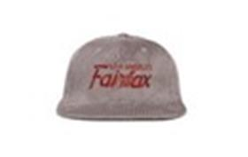 | Hood | Grey | серый | серый |  |  |  |  |  |  |  |  |  |  |  |  |  |  |  |  |  |  |  |  |  | Требуется код страны | Требуется код страны | 0.1 | 0.15 | Требуются кол-во и нетто | Требуются кол-во и брутто |  | Требуются кол-во и цена | 0 | 1 | -
103-SWC001-CA008-MCMocha | new | 103-SWC001-CA008-MC | Malibu Cord II | Требуется категория |  |  |  | 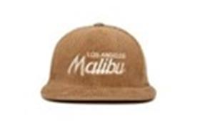 | Hood | Mocha |  |  |  |  |  |  |  |  |  |  |  |  |  |  |  |  |  |  |  |  |  |  |  | Требуется код страны | Требуется код страны | 0.1 | 0.15 | Требуются кол-во и нетто | Требуются кол-во и брутто |  | Требуются кол-во и цена | 0 | 1 | -
103-SWC001-NY001-KHKhaki | new | 103-SWC001-NY001-KH | Flatbush Cord | Требуется категория |  |  |  | 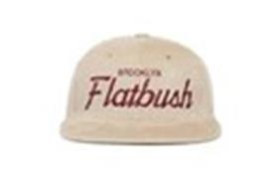 | Hood | Khaki |  |  |  |  |  |  |  |  |  |  |  |  |  |  |  |  |  |  |  |  |  |  |  | Требуется код страны | Требуется код страны | 0.1 | 0.15 | Требуются кол-во и нетто | Требуются кол-во и брутто |  | Требуются кол-во и цена | 0 | 1 | -
103-SWC001-NY015-BKBlack | new | 103-SWC001-NY015-BK | Marcy Cord | Требуется категория |  |  |  | 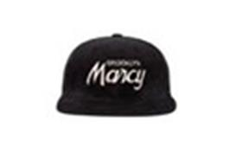 | Hood | Black | черный | черный |  |  |  |  |  |  |  |  |  |  |  |  |  |  |  |  |  |  |  |  |  | Требуется код страны | Требуется код страны | 0.1 | 0.15 | Требуются кол-во и нетто | Требуются кол-во и брутто |  | Требуются кол-во и цена | 0 | 1 | -
103-SWC001-NY022-GYGrey | new | 103-SWC001-NY022-GY | Hell's Kitchen Cord | Требуется категория |  |  |  | 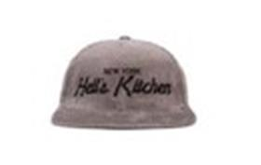 | Hood | Grey | серый | серый |  |  |  |  |  |  |  |  |  |  |  |  |  |  |  |  |  |  |  |  |  | Требуется код страны | Требуется код страны | 0.1 | 0.15 | Требуются кол-во и нетто | Требуются кол-во и брутто |  | Требуются кол-во и цена | 0 | 1 | -
103-SWC001-NY037-BDBud | new | 103-SWC001-NY037-BD | Queensbridge Cord | Требуется категория |  |  |  | 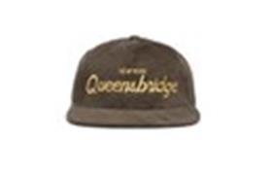 | Hood | Bud |  |  |  |  |  |  |  |  |  |  |  |  |  |  |  |  |  |  |  |  |  |  |  | Требуется код страны | Требуется код страны | 0.1 | 0.15 | Требуются кол-во и нетто | Требуются кол-во и брутто |  | Требуются кол-во и цена | 0 | 1 | -
103-SWC001-UT002-MCMocha | new | 103-SWC001-UT002-MC | Deer Valley Cord | Требуется категория |  |  |  | 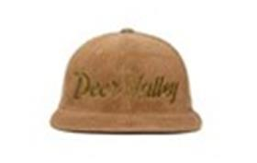 | Hood | Mocha |  |  |  |  |  |  |  |  |  |  |  |  |  |  |  |  |  |  |  |  |  |  |  | Требуется код страны | Требуется код страны | 0.1 | 0.15 | Требуются кол-во и нетто | Требуются кол-во и брутто |  | Требуются кол-во и цена | 0 | 1 | -
103-SWC002-NY020-BKBlack | new | 103-SWC002-NY020-BK | Brooklyn Cord | Требуется категория |  |  |  | 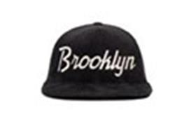 | Hood | Black | черный | черный |  |  |  |  |  |  |  |  |  |  |  |  |  |  |  |  |  |  |  |  |  | Требуется код страны | Требуется код страны | 0.1 | 0.15 | Требуются кол-во и нетто | Требуются кол-во и брутто |  | Требуются кол-во и цена | 0 | 1 | -
103-SWC003-CA047-STStout | new | 103-SWC003-CA047-ST | Jack Murphy Cord | Требуется категория |  |  |  | 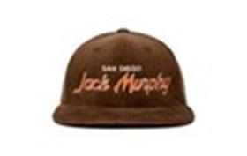 | Hood | Stout |  |  |  |  |  |  |  |  |  |  |  |  |  |  |  |  |  |  |  |  |  |  |  | Требуется код страны | Требуется код страны | 0.1 | 0.15 | Требуются кол-во и нетто | Требуются кол-во и брутто |  | Требуются кол-во и цена | 0 | 1 | -

